상품제안서
해피 304스테인리스 이중진공 텀블러 900ml | 상품코드: F23669

 |  |  |  |  |  |  | 02-412-0044 | www.easy1.co.kr
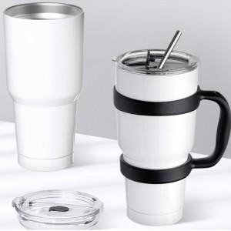

【상세/제작정보】 | <p>※풀칼라인쇄 기본사이즈 : 5*5cm&nbsp;</p>

【인쇄/포장옵션】 | 실크, 레이저, 풀칼라 / 포장지포장

【공급단가】 | 수량 | 100~ | 300~ | 500~ | 1,000~ | 3,000~
*VAT별도 | 단가 | 9,750원 | 9,420원 | 9,100원 | 8,770원 | 8,450원

【상품 URL】 | http://www.easy1.co.kr/src/goods_detail.php?gdno=23669

